关系图
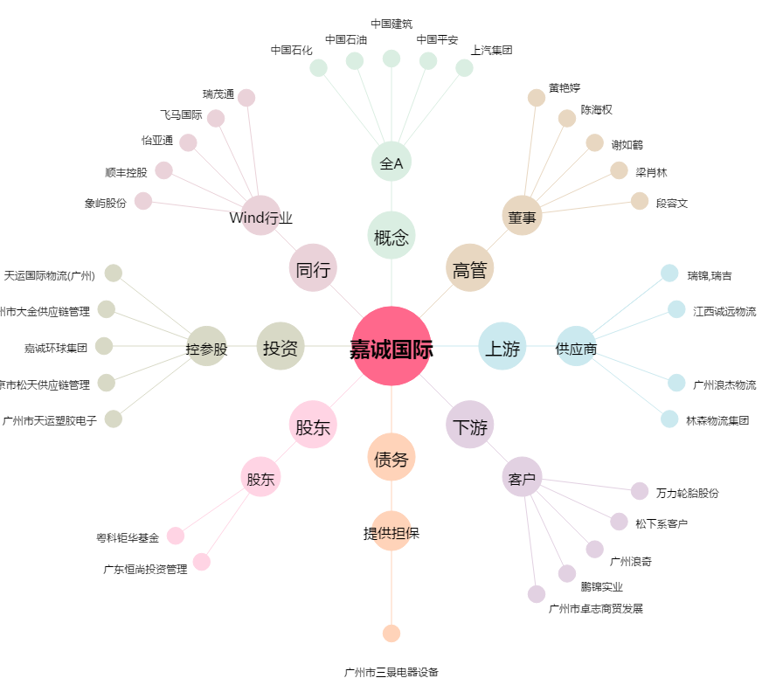
嘉诚国际[603535.SH] - 关系概览图

